Feuille 1
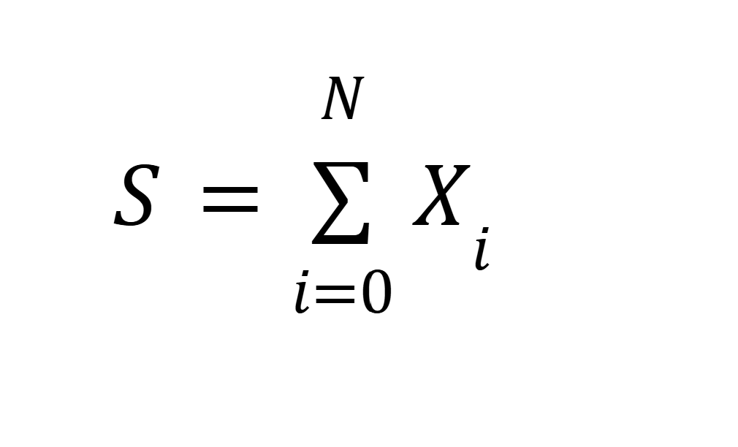
X_i | VA Les montants des sinistres IBNYR : sinistres deja survenus, mais m pas encore declaré, qui suivent uen loi lognorme

N | VA qui indique le nombre de sinistre surrvenu

Simulations | N | X_1 | X_2 | X_3 | X_4 | X_5 | X_6 | X_7 | S
1 | 2 | 100 | 200 |  |  |  |  |  | 300
2 | 7 | 103 | 90 | 86.01236602 | 52.25894267 | 50.84638226 | 93.80614663 | 14.69338642 | 490.617224
3 | 5 | 43.74810741 | 13.52313927 | 49.78877581 | 35.28815916 | 72.48187925
4
5
6
7
8
9
10
11
12
13
14
15
16
17
18
19
20
21
22
23
24
25
26
27
28
29
30
31
32
33
34
35
36
37
38
39
40
41
42
43
44
45
46
47
48
49
50

